Sheet1 (2)
申购合同
供方：上海汭洐 |  |  |  |  |  |  | 合同标号： |  | WSJ20251023-1
需方：威斯嘉服装有限公司 |  |  |  |  |  |  | 签订点： | 广东佛山顺德均安镇畅兴工业区均益路9号4楼
产品名称，规格，数量，金额 |  |  |  |  |  |  | 签订时间： |  | 2025-10-23 |  |  |  |  |  | 出货日期 2025-11-5
客户 | 款号 | PO | 货品名 | 内容 | 订单数量 | 码数 |  |  |  |  |  |  |  |  | 需订数量 | 损耗
 |  |  |  |  |  | 4 | 6 | 8 | 9 | 10 | 11 | 12 | 14 | 16
利丰 | 173852 | 368 | 纸质吊牌 | WIDE LEG | 5600 |  | 配绳 001 |  |  |  |  |  |  |  | 5701 | 2%
 | 格尔蓝 | 1536293 | 纸质腰卡 | FULL LENGTH |  | 0 | 519 | 886 | 372 | 1060 | 600 | 961 | 867 | 438 | 5703

客户 | 款号 | PO | 货品名 | 内容 | 订单数量 | 码数 |  |  |  |  |  |  |  |  | 需订数量 | 损耗
 |  |  |  |  |  | 18 | 20 | 22 | 24
利丰 | 140337 | 1543656 | 纸质吊牌 | WIDE LEG | 300 |  | 配绳 001 |  |  |  |  |  |  |  | 305 | 2%
 | 格尔蓝 | 652 | 纸质腰卡 | FULL LENGTH |  | 152 | 84 | 47 | 24 |  |  |  |  |  | 307

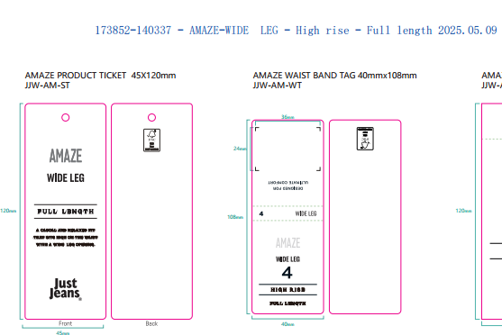
合计
备注
部门 |  |  | 跟单 梁珍
购品种类型
订购原因： |  |  | 挂牌
申购人签名
主管签名

